Sheet1
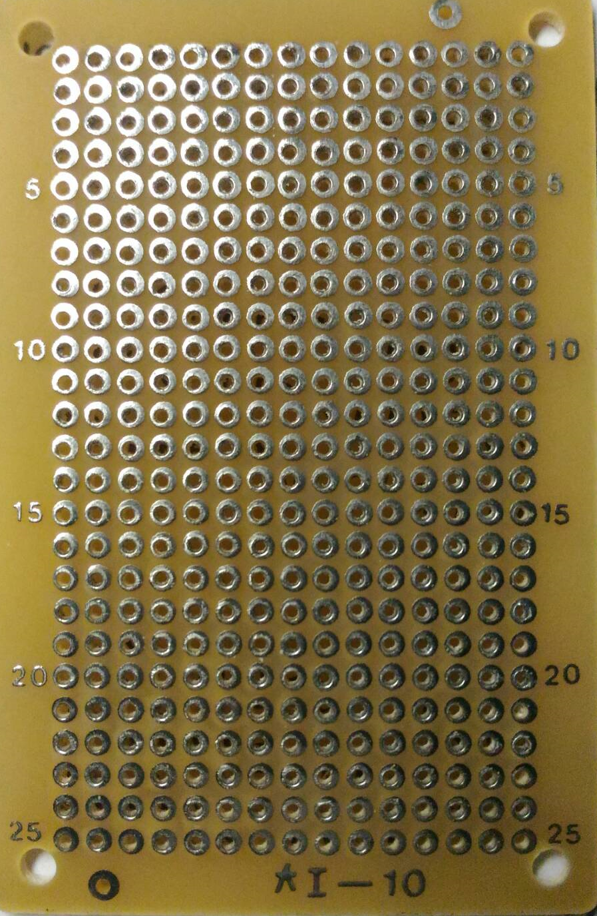

VCC
GND
GND
VCC

D1
input
osc2
osc1
VCC
D0
D2
D3

GND
A7
A0

GND

